Solicitud gráfica
 | Área: | Matemáticas |  |  | Fecha:
 | Grado: | 10
 | Título del tema: | Las funciones trigonométricas |  |  | ¿Cuaderno de estudio o recurso? | Recurso
 | Editor: | Adriana Ma. Pachón |  |  | Motor del recurso | M101

 | Código guión o recurso: | MA_10_03_COREC60 | ← Para determinar este código, visite la hoja de Ayuda
 |  |  |  |  | ESPECIFICACIÓN DE ARCHIVOS A ENTREGAR
Núm. | Archivo Shutterstock o ruta en web | Imagen para: | Tipo | Ubicación de la imagen en el recurso M101 | Nombre imagen SMALL | Tamaño imagen SMALL | Nombre imagen ZOOM | Tamaño imagen ZOOM | Descripción | Observaciones
IMG01 | Imagen en descripción | Recurso M101 | Ilustración | Contenido | MA_10_03_COREC60_IMG01n.png | 286 x 286 px | MA_10_03_COREC60_IMG01a.png | 500 x 500 px | Ilustrar las gráficas de las funciones: * Sen(x) * 2sen(2x) Esta debe ser verde. Imagen para pregunta #3 | 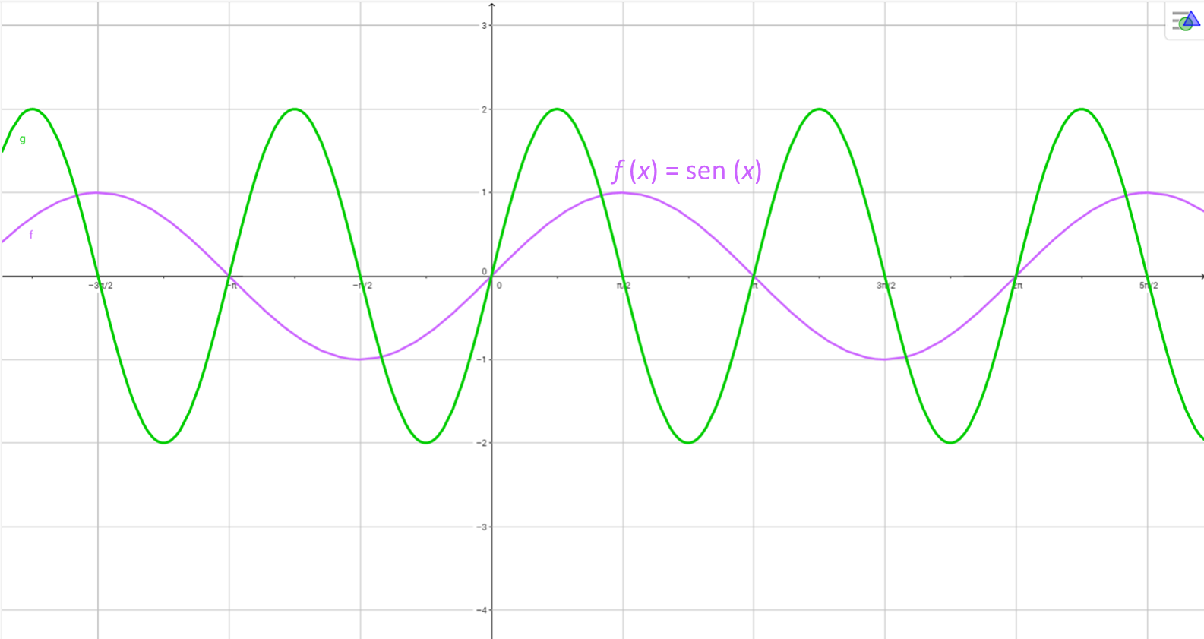
IMG02 | Imagen en descripción | Recurso M101 | Ilustración | Contenido | MA_10_03_COREC60_IMG02n.png | 286 x 286 px | MA_10_03_COREC60_IMG02a.png | 500 x 500 px | Ilustrar la gráfica de la función -cos(x) Imagen para pregunta #9 | 